상품제안서
오모키 노바 스윙 핸들 텀블러 600ml | 상품코드: S43926

 |  |  |  |  |  |  | 02-713-8555 | www.synergygift.co.kr
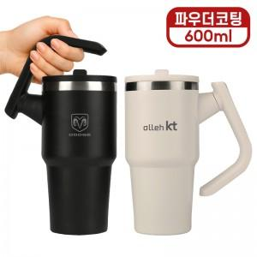

【상세/제작정보】

【인쇄/포장옵션】 | 레이저, DTF컬러필름 / 포장지포장

【공급단가】 | 수량 | 50~ | 100~ | 300~ | 500~ | 1,000~
*VAT별도 | 단가 | 10,900원 | 10,500원 | 10,100원 | 9,900원 | 9,700원

【상품 URL】 | https://www.synergygift.co.kr:443/src/goods_detail.php?gdno=43926

